Sheet1
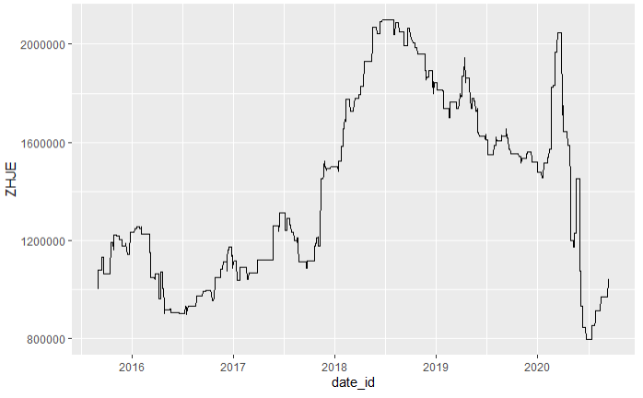
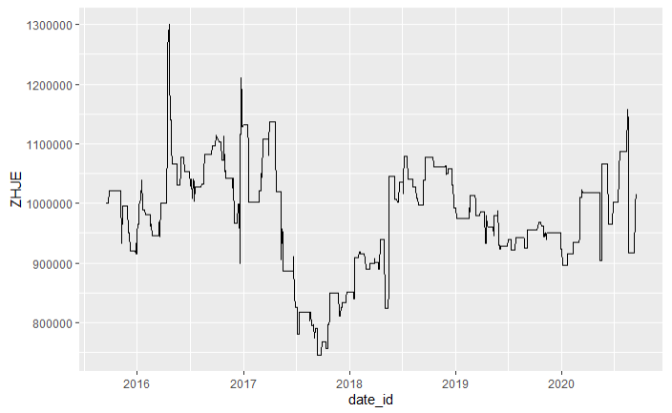
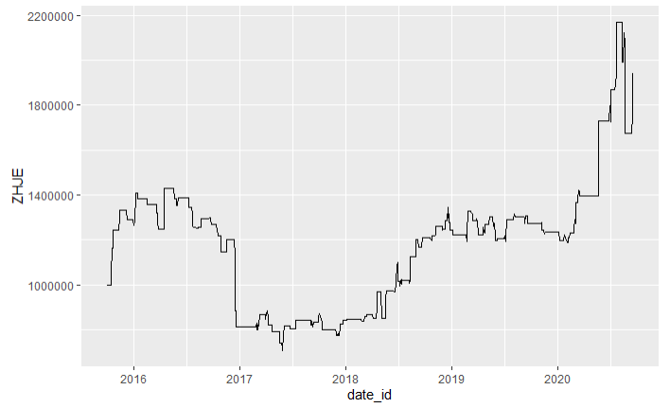
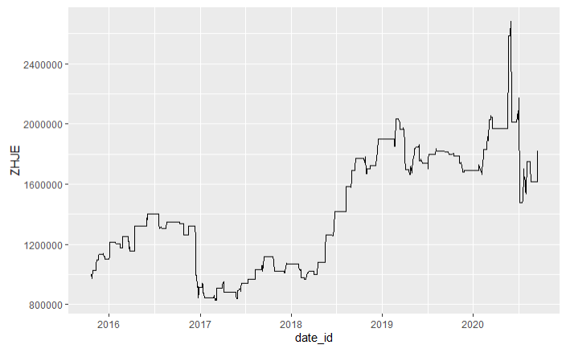
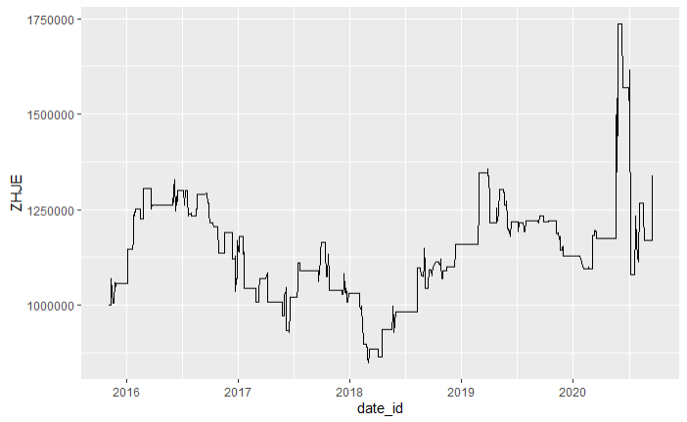
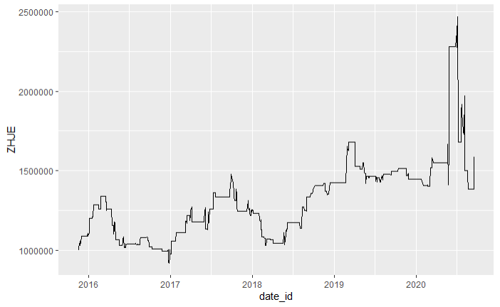
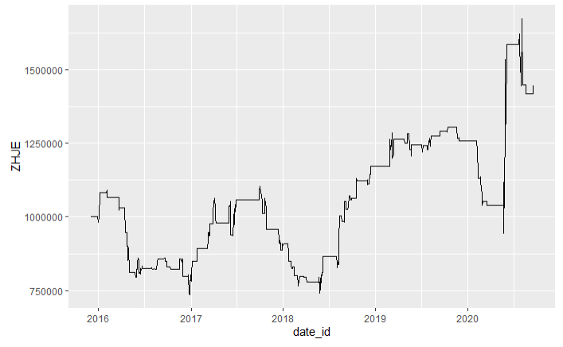
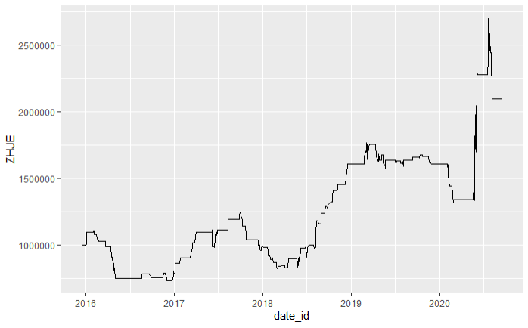
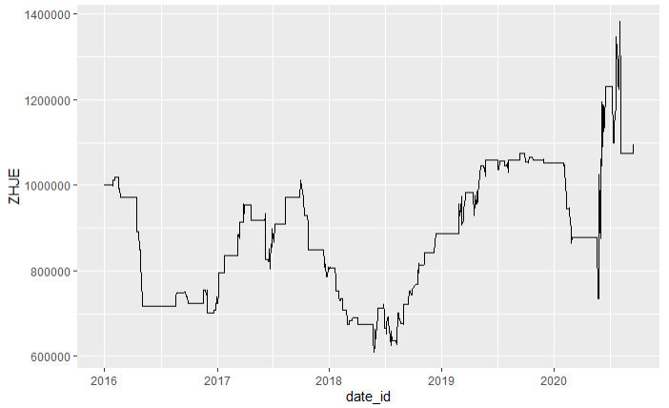
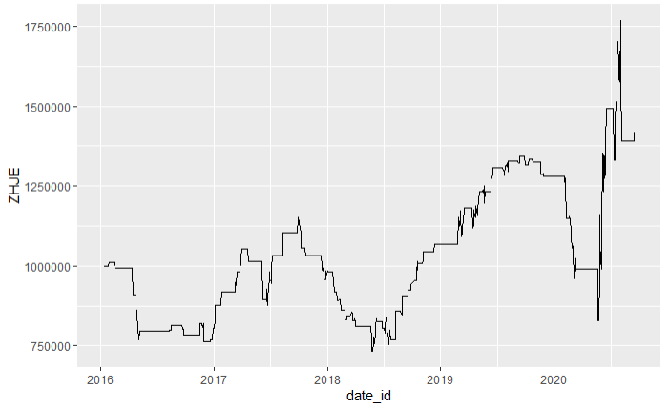
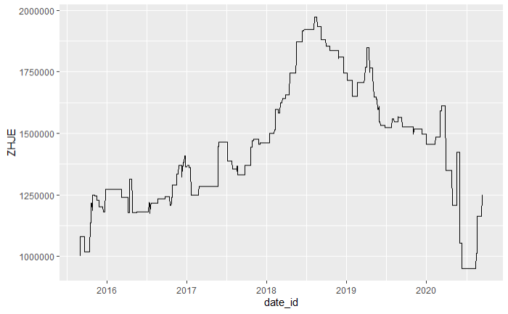
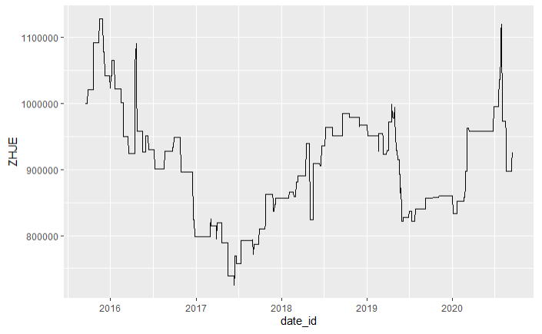
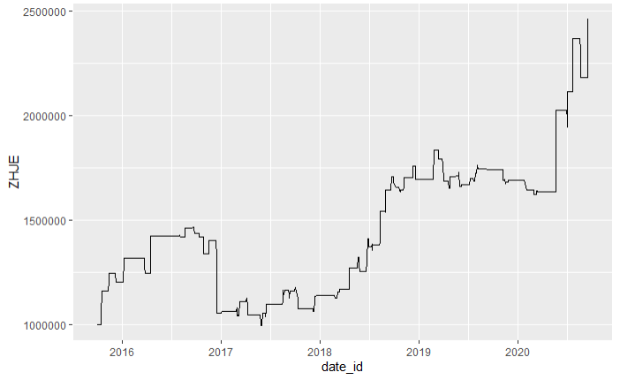
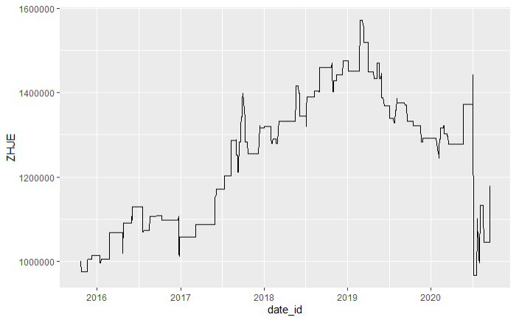
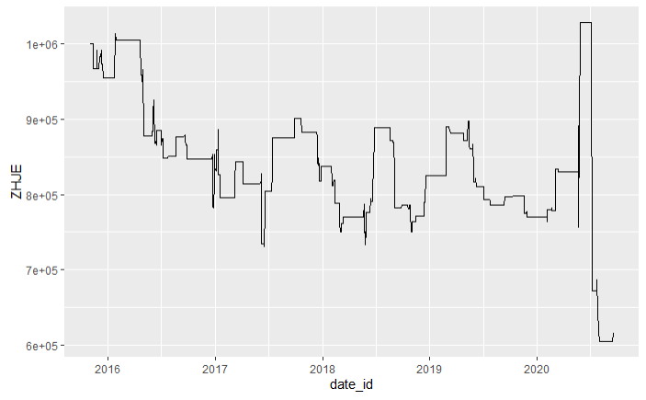
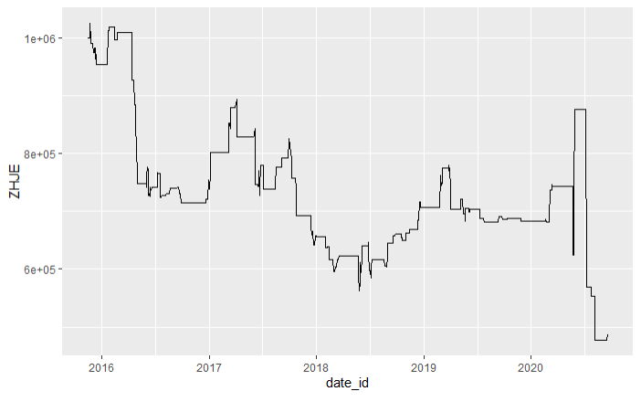
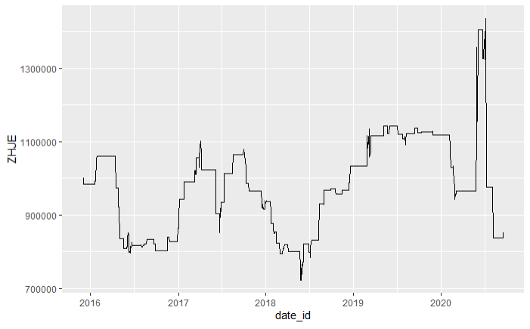
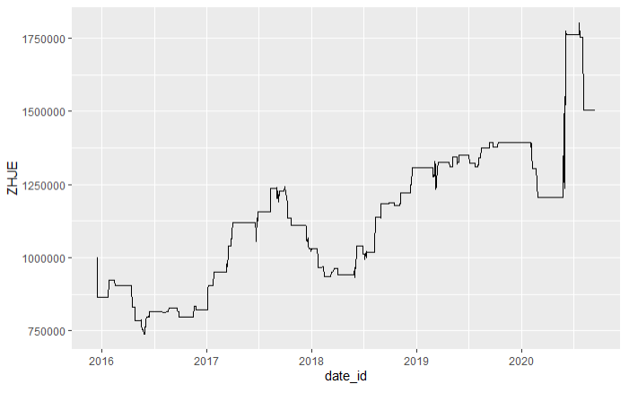
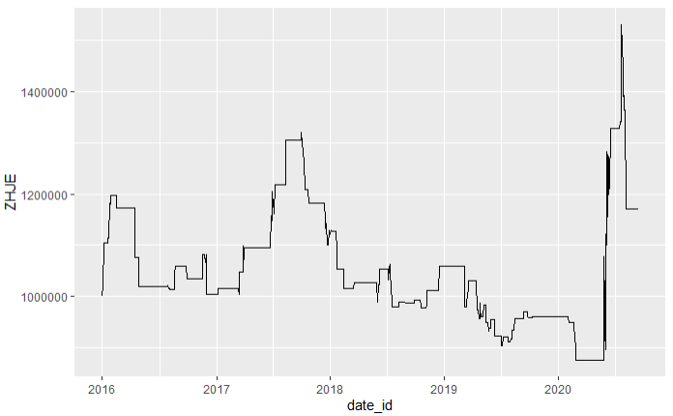
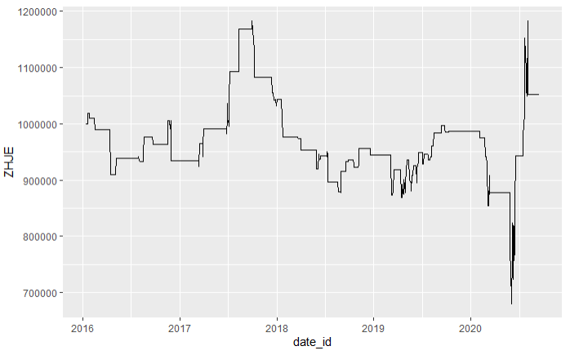
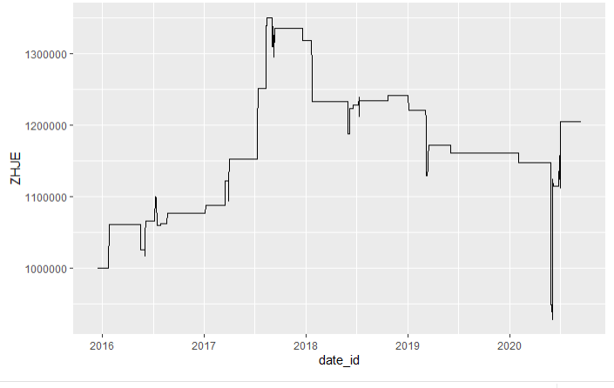
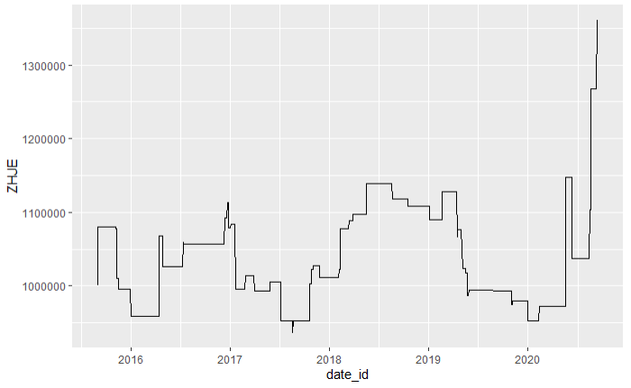
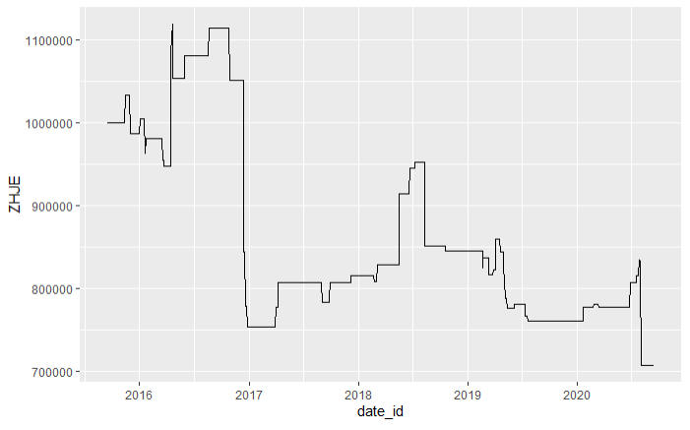
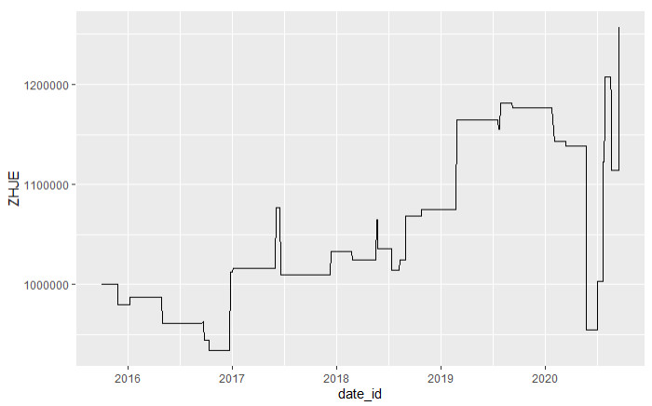
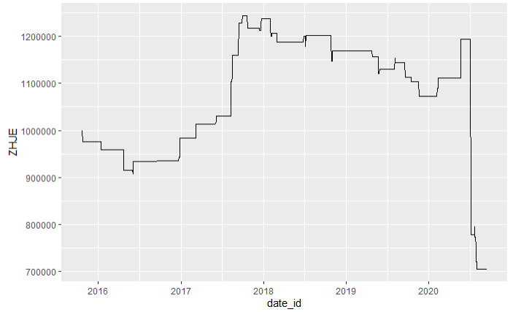
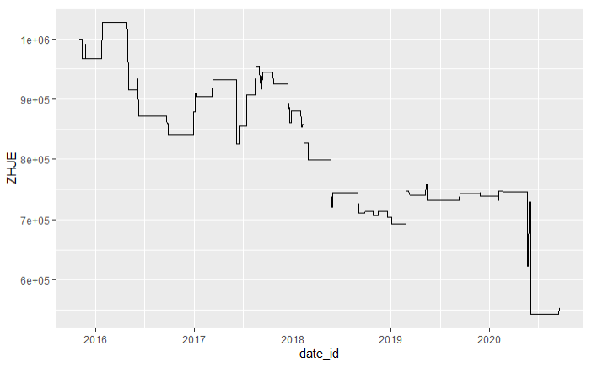
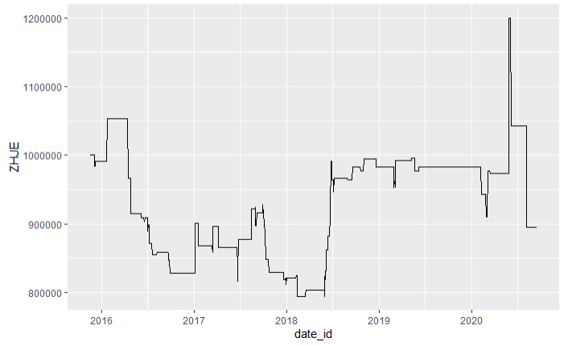
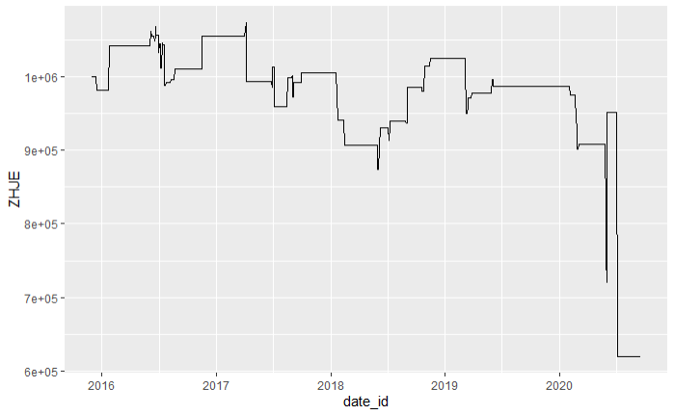
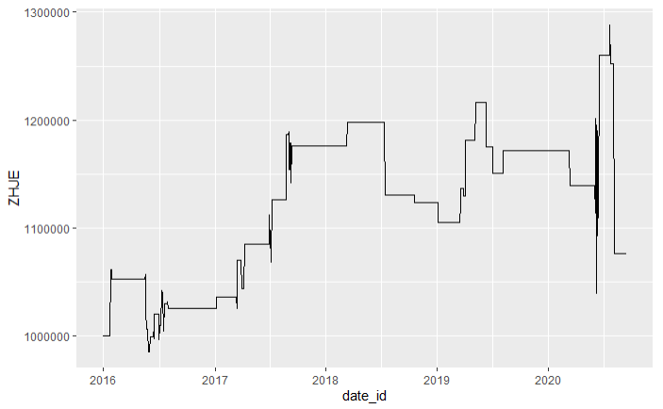
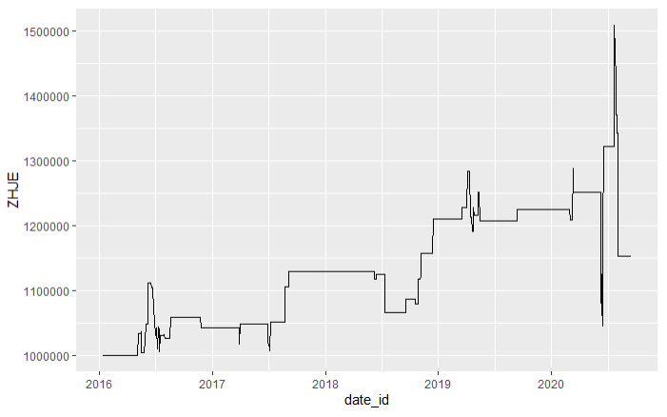
年化收益率
 | 10 | 20 | 30 | 40 | 50 | 60 | 70 | 80 | 90 | 100
90 | 1.2820% | -9.7996% | 12.6565% | 5.8997% | 0.6527% | 1.9133% | 5.8662% | 10.7717% | 12.1397% | 5.7877%
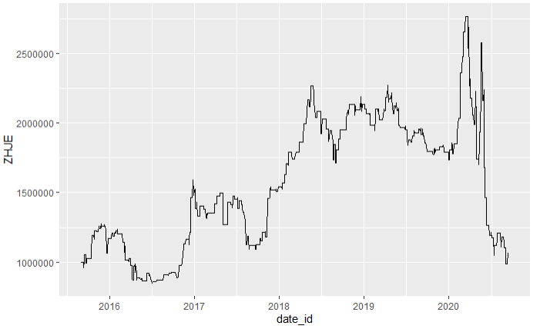
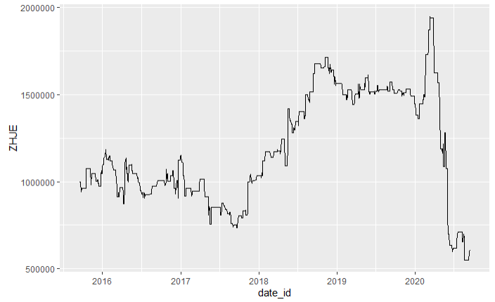
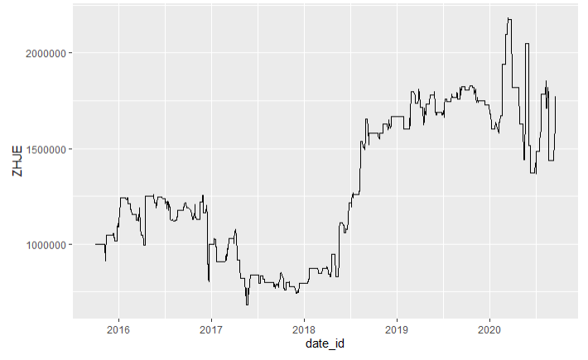
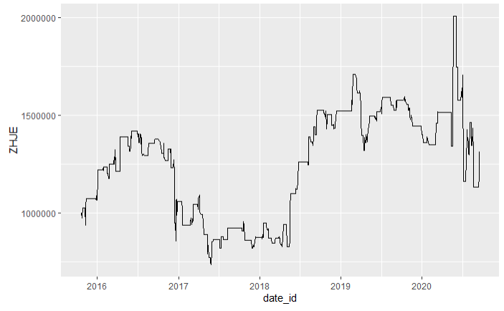
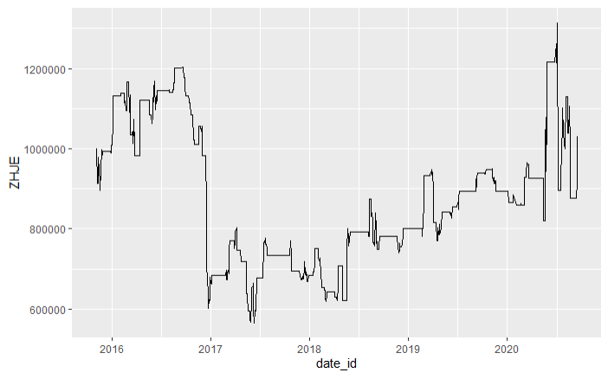
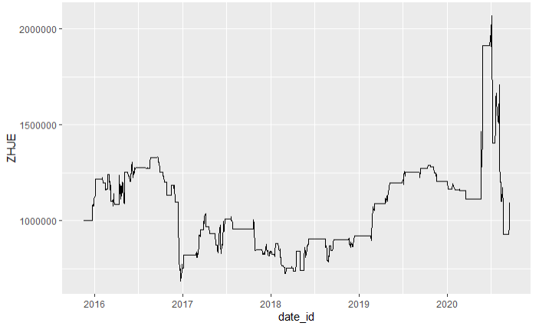
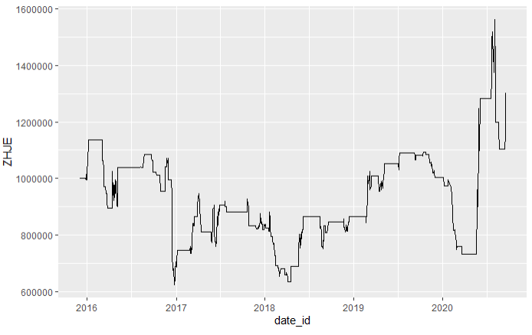
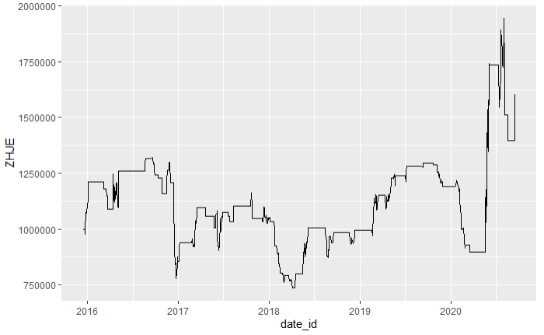
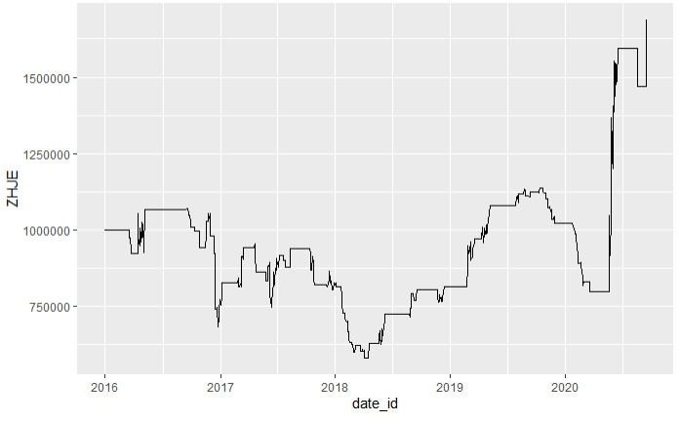
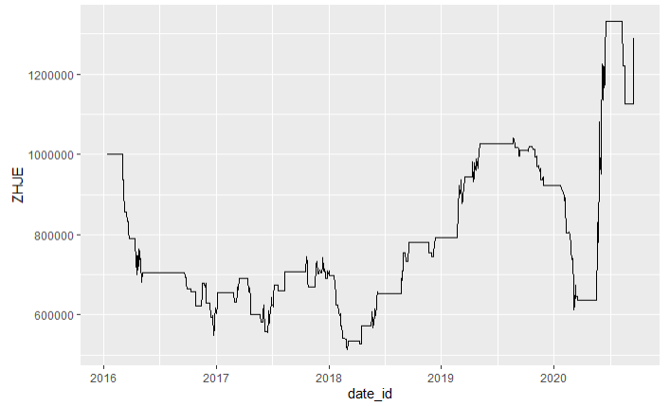
80 | 0.8841% | 0.2937% | 14.8134% | 13.4352% | 6.3812% | 10.3318% | 8.2545% | 17.9410% | 1.9953% | 8.0134%
70 | 4.6632% | -1.5887% | 20.6237% | 3.5157% | -9.7452% | -14.2638% | -3.3617% | 9.2688% | 3.5245% | 1.1237%
60 | 6.5144% | -6.9073% | 4.8745% | -7.0542% | -11.7713% | -2.3529% | -9.7807% | 4.1371% | 1.6264% | 3.2030%

最大回撤
 | 10 | 20 | 30 | 40 | 50 | 60 | 70 | 80 | 90 | 100
90 | 64.1762% | 71.7266% | 45.6230% | 48.1154% | 52.9749% | 55.0917% | 44.9949% | 44.1138% | 45.6534% | 48.5600%
80 | 61.9507% | 42.6341% | 50.4411% | 44.9250% | 37.7595% | 43.9925% | 32.9163% | 33.4402% | 40.0560% | 38.2725%
70 | 51.7610% | 35.7364% | 31.9526% | 38.4694% | 41.1785% | 53.3574% | 41.6057% | 26.0200% | 33.7018% | 42.4846%
60 | 16.4238% | 36.8080% | 19.2197% | 43.2277% | 47.0746% | 25.4366% | 42.2115% | 31.1787% | 16.4318% | 23.5592%

Sheet2
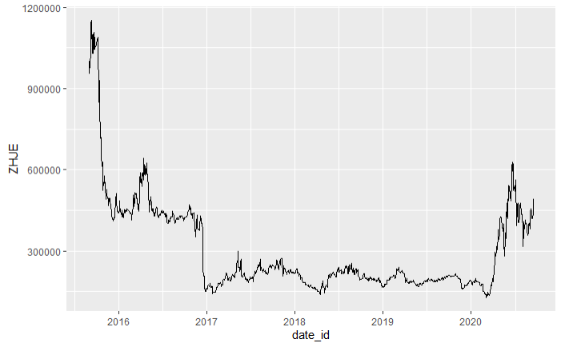
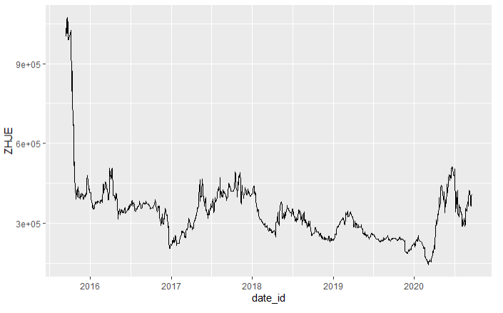
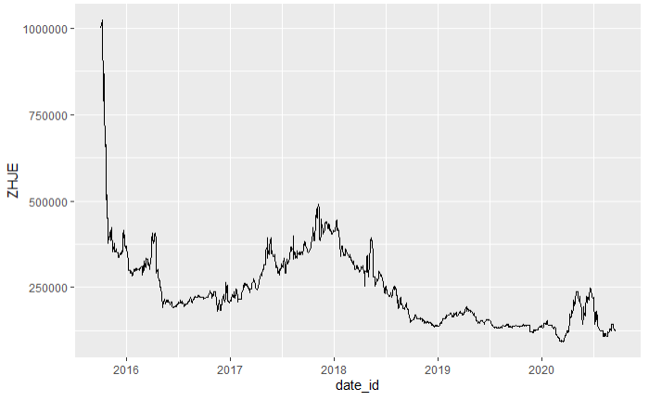
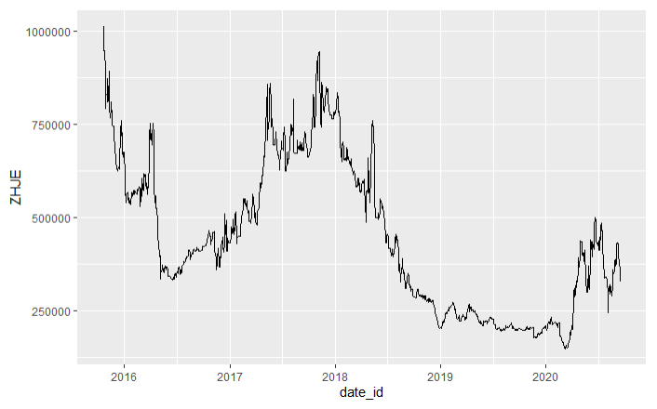
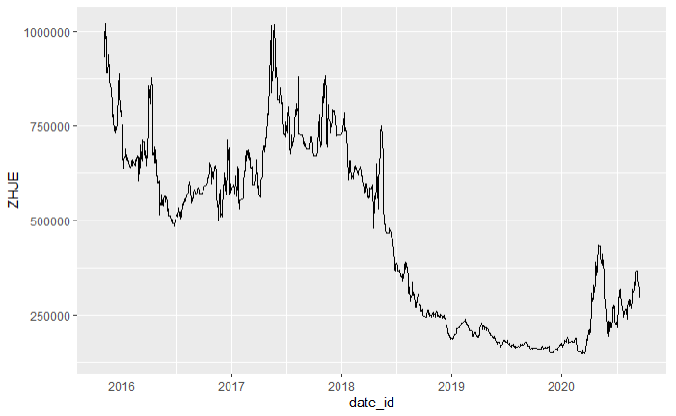
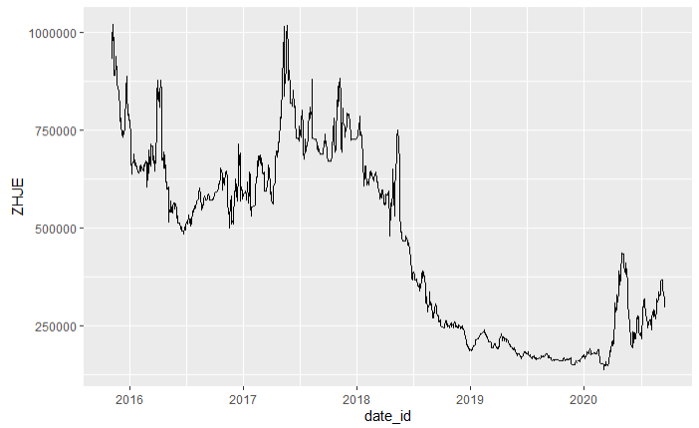
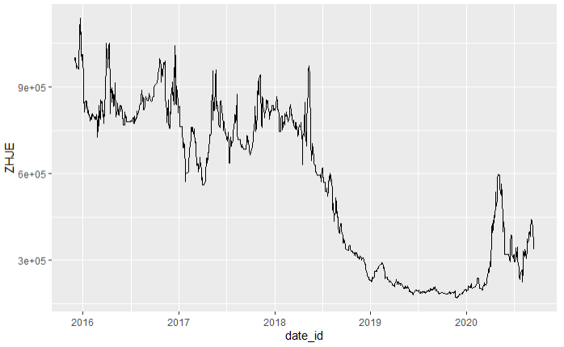
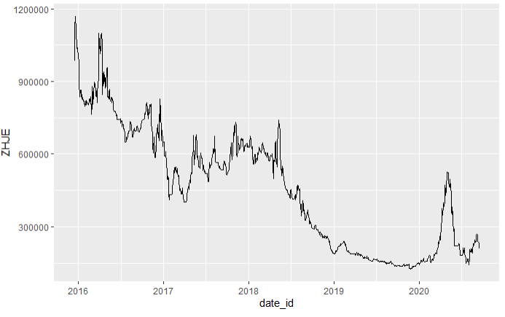
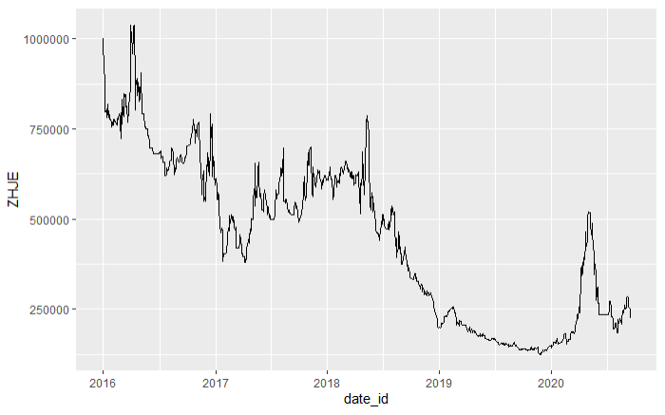
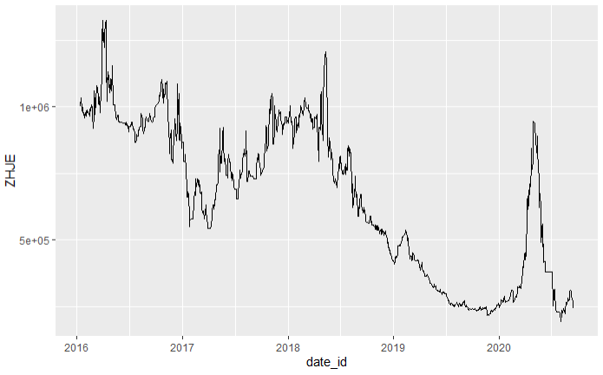










年化收益率
 | 10 | 20 | 30 | 40 | 50 | 60 | 70 | 80 | 90 | 100
90 | 12.2009% | -7.8189% | 16.3798% | 0.9266% | -14.2277% | -7.2609% | -0.7888% | -5.4465% | 5.4398% | -5.3563%
80 | 3.2807% | -7.9464% | 0.0021% | 2.3796% | 1.2446% | -9.0453% | -6.9917% | -6.2715% | -15.2190% | -9.7234%
70 | -9.7011% | -13.8045% | -7.2019% | -6.3052% | -16.7904% | -23.8616% | -17.9278% | -12.6877% | -15.8874% | -17.0898%
60 | -13.5232% | -16.9780% | -34.9073% | -20.9170% | -22.7445% | -10.9886% | -20.8345% | -28.8357% | -27.8680% | -26.9447%

最大回撤
 | 10 | 20 | 30 | 40 | 50 | 60 | 70 | 80 | 90 | 100
90 | 49.4672% | 73.3963% | 44.5766% | 56.5930% | 70.3250% | 63.3240% | 63.1184% | 68.5355% | 62.9575% | 67.4967%
80 | 75.8654% | 70.8663% | 68.4782% | 64.0342% | 61.4226% | 70.5096% | 69.5212% | 68.1524% | 77.1389% | 73.3713%
70 | 82.4459% | 82.5058% | 79.3617% | 76.9349% | 79.2945% | 82.4550% | 78.2632% | 73.5001% | 81.9403% | 80.2897%
60 | 88.8570% | 86.5021% | 90.8660% | 85.4391% | 86.4821% | 80.2676% | 85.0046% | 89.2475% | 87.9992% | 85.3376%











 | 10 | 20 | 30 | 40 | 50 | 60 | 70 | 80 | 90 | 100
90 | 1.2820% | -9.7996% | 12.6565% | 5.8997% | 0.6527% | 1.9133% | 5.8662% | 10.7717% | 12.1397% | 5.7877%
80 | 0.8841% | 0.2937% | 14.8134% | 13.4352% | 6.3812% | 10.3318% | 8.2545% | 17.9410% | 1.9953% | 8.0134%
70 | 4.6632% | -1.5887% | 20.6237% | 3.5157% | -9.7452% | -14.2638% | -3.3617% | 9.2688% | 3.5245% | 1.1237%
60 | 6.5144% | -6.9073% | 4.8745% | -7.0542% | -11.7713% | -2.3529% | -9.7807% | 4.1371% | 1.6264% | 3.2030%

最大回撤
 | 10 | 20 | 30 | 40 | 50 | 60 | 70 | 80 | 90 | 100
90 | 64.1762% | 71.7266% | 45.6230% | 48.1154% | 52.9749% | 55.0917% | 44.9949% | 44.1138% | 45.6534% | 48.5600%
80 | 61.9507% | 42.6341% | 50.4411% | 44.9250% | 37.7595% | 43.9925% | 32.9163% | 33.4402% | 40.0560% | 38.2725%
70 | 51.7610% | 35.7364% | 31.9526% | 38.4694% | 41.1785% | 53.3574% | 41.6057% | 26.0200% | 33.7018% | 42.4846%
60 | 16.4238% | 36.8080% | 19.2197% | 43.2277% | 47.0746% | 25.4366% | 42.2115% | 31.1787% | 16.4318% | 23.5592%











 | 13.4829% | -17.6185% | 29.0363% | 6.8263% | -13.5750% | -5.3476% | 5.0774% | 5.3252% | 17.5795% | 0.4314%
 | 4.1648% | -7.6526% | 14.8155% | 15.8148% | 7.6258% | 1.2864% | 1.2628% | 11.6695% | -13.2237% | -1.7100%
 | -5.0378% | -15.3932% | 13.4218% | -2.7895% | -26.5355% | -38.1255% | -21.2894% | -3.4189% | -12.3629% | -15.9661%
 | -7.0088% | -23.8853% | -30.0328% | -27.9713% | -34.5158% | -13.3414% | -30.6152% | -24.6985% | -26.2416% | -23.7416%

Sheet3






























年化收益率
 | 10 | 20 | 30 | 40 | 50 | 60 | 70 | 80 | 90 | 100
90 | 10.1554% | -17.3656% | 39.8434% | 10.0341% | -16.7338% | -24.4049% | -13.3237% | -11.6867% | 3.7089% | -10.3053%
80 | 16.0362% | -1.6392% | -2.4126% | 10.4337% | 3.0957% | -3.4659% | -2.1935% | 2.5828% | -15.5229% | -1.5774%
70 | -1.7650% | -12.6209% | 7.4442% | -2.2855% | -32.5038% | -38.2032% | -26.5919% | -7.2001% | -17.8731% | -15.2089%
60 | -1.0113% | -25.2001% | -25.3984% | -28.9090% | -34.9872% | -13.9479% | -26.7486% | -22.5949% | -24.7967% | -24.0524%

最大回撤
 | 10 | 20 | 30 | 40 | 50 | 60 | 70 | 80 | 90 | 100
90 | 81.7445% | 90.8248% | 51.2393% | 66.2762% | 90.1788% | 99.7575% | 96.4819% | 94.7117% | 80.3770% | 86.8017%
80 | 74.3311% | 69.5339% | 83.6743% | 76.2325% | 64.7458% | 72.5649% | 70.7085% | 71.7288% | 82.4458% | 73.4776%
70 | 81.7925% | 82.6456% | 71.2767% | 76.4966% | 88.0451% | 94.9800% | 94.6744% | 64.0600% | 86.8883% | 82.1325%
60 | 91.1607% | 89.9581% | 89.1702% | 87.4346% | 92.9005% | 79.2054% | 89.0204% | 87.1544% | 86.3413% | 88.0979%












 | 13.4829% | -17.6185% | 29.0363% | 6.8263% | -13.5750% | -5.3476% | 5.0774% | 5.3252% | 17.5795% | 0.4314%
 | 4.1648% | -7.6526% | 14.8155% | 15.8148% | 7.6258% | 1.2864% | 1.2628% | 11.6695% | -13.2237% | -1.7100%
 | -5.0378% | -15.3932% | 13.4218% | -2.7895% | -26.5355% | -38.1255% | -21.2894% | -3.4189% | -12.3629% | -15.9661%
 | -7.0088% | -23.8853% | -30.0328% | -27.9713% | -34.5158% | -13.3414% | -30.6152% | -24.6985% | -26.2416% | -23.7416%

Sheet4






























年化收益率
 | 10 | 20 | 30 | 40 | 50 | 60 | 70 | 80 | 90 | 100
90 | -46.3426% | NaN | -13.9177% | 15.3858% | 16.4133% | 72.0897% | 32.2695% | 39.7119% | 26.0159% | -9.6096%
80 | 7.3631% | -19.6690% | 11.0794% | 11.7733% | -1.3552% | -6.1645% | -13.5166% | -4.6248% | -6.7115% | -32.4442%
70 | -5.9228% | 34.7937% | 21.1271% | 2.7993% | -0.6657% | -27.6108% | -36.1625% | -13.9381% | -4.7604% | -30.3553%
60 | -14.8360% | -19.6450% | 13.0413% | -4.2148% | -8.6578% | -29.6319% | -24.9070% | -22.4126% | -34.0181% | -27.6551%

最大回撤
 | 10 | 20 | 30 | 40 | 50 | 60 | 70 | 80 | 90 | 100
90 | 104.4584% | 205.6195% | 84.1075% | 85.3249% | 92.6293% | 57.1834% | 74.9483% | 64.0941% | 67.8600% | 90.6650%
80 | 79.9774% | 83.9444% | 86.0591% | 73.4698% | 77.9620% | 86.2419% | 85.8944% | 85.4602% | 82.8841% | 94.7100%
70 | 75.7762% | 62.1300% | 70.6438% | 85.5762% | 65.8785% | 99.0762% | 92.5624% | 79.6919% | 77.2805% | 88.2579%
60 | 90.9477% | 90.6195% | 69.5022% | 74.3101% | 78.2458% | 90.9800% | 89.9939% | 88.8004% | 98.6945% | 89.4119%











年化收益率
 | 10 | 20 | 30 | 40 | 50 | 60 | 70 | 80 | 90 | 100
90 | 10.1554% | -17.3656% | 39.8434% | 10.0341% | -16.7338% | -24.4049% | -13.3237% | -11.6867% | 3.7089% | -10.3053%
80 | 16.0362% | -1.6392% | -2.4126% | 10.4337% | 3.0957% | -3.4659% | -2.1935% | 2.5828% | -15.5229% | -1.5774%
70 | -1.7650% | -12.6209% | 7.4442% | -2.2855% | -32.5038% | -38.2032% | -26.5919% | -7.2001% | -17.8731% | -15.2089%
60 | -1.0113% | -25.2001% | -25.3984% | -28.9090% | -34.9872% | -13.9479% | -26.7486% | -22.5949% | -24.7967% | -24.0524%

